Sheet1
Số Liệu Vaccine theo tỉnh thành(Dân số >= 18 tuổi)

Tỉnh thành phố | Dân số | Tỷ lệ tiêm đủ liều |  | Tỷ lệ tiêm mũi 3
Yen Bái | 510,3 | 100% |  | 88,7%
Bắc Giang | 1,3 | 100% |  | 88%
Nghệ An | 2,4 | 100% |  | 86,1%
Quảng Ninh | 1 | 100% |  | 84,4%
Khánh Hòa | 901,7 | 100% |  | 83,7%
Hà Nam | 612,2 | 100% |  | 80,7%
Lào Cai | 445,2 | 100% |  | 80,3%
Sóc Trăng | 861,4 | 100% |  | 79,5%
Lâm Đồng | 901,2 | 100% |  | 78%
Điện Biên | 336,2 | 100% |  | 77,5%
Bắc Ninh | 985,3 | 100% |  | 73,3%
Vĩnh Long | 769 | 100% |  | 71%
Long An | 1,4 | 100% |  | 70,7%
Lạng Sơn | 558,2 | 100% |  | 70%
Đăk Nông | 404,9 | 100% |  | 66,9%
Bến Tre | 980,7 | 100% |  | 66,5%
Lai Châu | 282,6 | 100% |  | 64,8%
TP HCM | 7,2 | 100% |  | 64,7%
Hòa Bình | 570,1 | 100% |  | 62,9%
Trà Vinh | 734,8 | 92,1% |  | 62,3%
BR-VT | 891,2 | 100% |  | 62,3%
Hà Nội | 6,2m | 100% |  | 61,9%
Cà Mau | 857,6 | 100% |  | 61,8%
Hậu Giang | 536,2 | 100% |  | 59,7%
Cần Thơ | 941,8 | 100% |  | 58,9%
Hưng Yên | 935,5 | 93,6% |  | 57,9%
Vĩnh Phúc | 789,9 | 100% |  | 57,4%
An Giang | 1,5 | 100% |  | 57,4%
Ninh Thuận | 428,3 | 100% |  | 56,9%
Thừa Thiên Huế | 779,9 | 100% |  | 56,3%
Bạc Liêu | 572,6 | 100% |  | 55,1%
Hải Phong | 1,6 | 98,7% |  | 54%
Tây Ninh | 977,k | 100% |  | 52,3%
Đồng Tháp | 1,2 | 100% |  | 50,9%
Tiền Giang | 1,5 | 96,1% |  | 50,7%
Hà Giang | 490 | 100% |  | 50,4%
Ninh Bình | 695,4 | 100% |  | 49,1%
Bình Định | 1,1 | 100% |  | 50,4%
Phú Thọ | 1 | 100% |  | 47,5%
Kom Tum | 338,7 | 100% |  | 46,8%
Đà Nẵng | 885,1 | 100% |  | 46,4%
Bình Phước | 758,6 | 100% |  | 45,8%
Quảng Nam | 1,3 | 93% |  | 44,5%
Đăk Lăk | 1,3 | 100% |  | 44,5%
Cao Bằng | 369 | 100% |  | 43,2%
Bình Thuận | 865,5 | 100% |  | 43%
Phú Yên | 616,3 | 100% |  | 42,9%
Hà Tĩnh | 795,4 | 100% |  | 42,5%
Thái Bình | 1,4 | 96,9% |  | 41,8%
Quảng Trị | 463,4 | 100% |  | 41,3%
Thái Nguyên | 918,1 | 100% |  | 38,5%
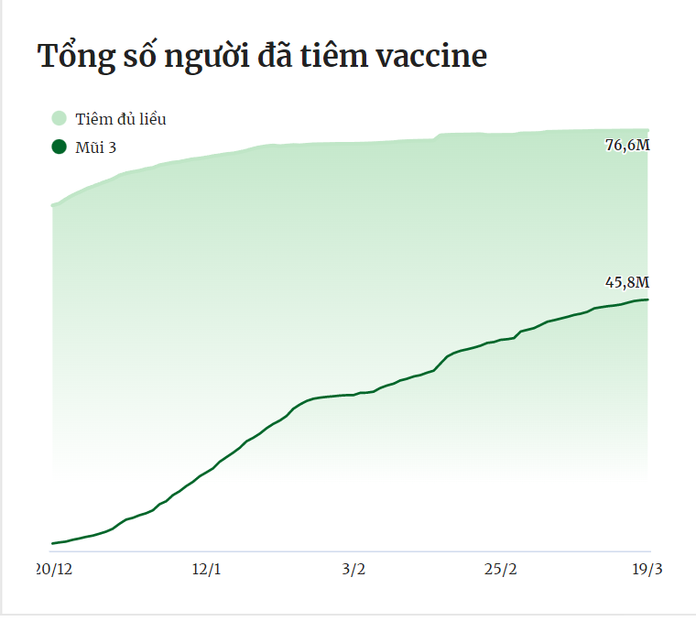
Thanh Hóa | 2,6 | 82,1% |  | 36,9k
Gia Lai | 950,2 | 100% |  | 36,5%
Quảng Ngãi | 883,5 | 100% |  | 35%
Nam Định | 1,2 | 100% |  | 34,2%
Tuyên Quang | 535,7 | 100% |  | 33%
Hải Dương | 1,4 | 100% |  | 32,8%
Quảng Bình | 612 | 92,5% |  | 32,3%
Đồng Nai | 2,4 | 100% |  | 26,5%
Kiên Giang | 1,2 | 100% |  | 25%
Sơn La | 792,7 | 98,6% |  | 19,7%
Bặc Kạn | 222,4 | 100% |  | 18,2%
Bình Dương | 2,4 | 98% |  | 13,3%

Số liệu vaccine theo tỉnh thành Dân( 12-17 tuổi)

Tỉnh thành phố | Dân số | Tỷ lệ tiêm đủ liều | 1 liều | Tỷ lệ tiêm mũi 3 | đủ liều
Tiền Giang | 143,6 | 100% |  | 100%
Thừa Thiên Huế | 93,1 | 100% |  | 100%
Khánh Hòa | 114 | 100% |  | 100%
Hậu Giang | 70,4 | 100% |  | 100%
Hà Nam | 66,5 | 100% |  | 100%
Vĩnh Long | 87,3 | 100% |  | 98,99%
Đà Nẵng | 100 | 100% |  | 98,44%
Tây Ninh | 88,2 | 100% |  | 98,33%
Hưng Yên | 106,3 | 99,08% |  | 97,42%
An Giang | 188,3 | 100% |  | 96,95%
Bến Tre | 104,4 | 100% |  | 95,65%
Đăk Nông | 68,9 | 98,63% |  | 94,51%
Sóc Trăng | 110,6 | 100% |  | 94,50%
Ninh Bình | 81,8 | 100% |  | 94,08%
Bình Dương | 150,9 | 100% |  | 94,02%
Quảng Ninh | 90,8 | 97,22% |  | 93,52%
Bắc Giang | 146 | 100% |  | 92,63%
BR-VT | 117,8 | 93,41% |  | 91,8%
TP HCM | 742,4 | 91,52% |  | 90,77%
Long An | 167,7 | 100% |  | 90,33%
Trà Vinh | 75,4 | 97,65% |  | 89,96%
Hòa Bình | 80,3 | 93,93% |  | 88,97%
Ninh Thuận | 72,8 | 91,2% |  | 85,26%
Lâm Đồng | 132 | 100% |  | 84,91%
Nghệ An | 316,5 | 88,82% |  | 84,24%
Hà Tĩnh | 122,1 | 92,31% |  | 84,16%
Hà Nội | 778,1 | 89,03% |  | 83,93%
Bắc Ninh | 128,1 | 89,94% |  | 83,7%
Yên Bái | 88,5 | 86,96% |  | 81,8%
Kiên Giàng | 189,1 | 75,16% |  | 81,14%
Cao Bằng | 46,4 | 95,92% |  | 80,53%
Hải Phòng | 184,6 | 82,34% |  | 80,27%
Lào Cai | 87,1 | 41,64% |  | 80,03%
Hải Dương | 164,2 | 95,33% |  | 77,06%
Bình Phước | 131,1 | 83,61% |  | 77,03%
Lai Châu | 58,3 | 86,86% |  | 76,74%
Cà Mau | 142,5 | 78,35% |  | 76,29%
Đồng Tháp | 155,5 | 93,02% |  | 73,99%
Phú Yên | 86,6 | 97,24% |  | 71,79%
Kom Tum | 65,9 | 88,33% |  | 70,85%
Điện Biên | 75 | 82,75% |  | 66,53%
Gia Lai | 165,7 | 96,11% |  | 66,49%
Thái Nguyên | 100,1 | 100% |  | 66,48%
Hà Giang | 105,7 | 80,1% |  | 63,29%
Quảng Nam | 127,8 | 93,28% |  | 62,42%
Nam Định | 122,6 | 100% |  | 60,08%
Sơn La | 149,6 | 62,14k |  | 57,23%
Phú Thọ | 150,5 | 82,61% |  | 54,87%
Quảng Bình | 84,2 | 88,7% |  | 54,86%
Tuyên Quang | 71,9 | 2,6% |  | 52,48%
Thanh Hóa | 417,3 | 67,33% |  | 51,85%
Cần Thơ | 100,5 | 100% |  | 48,76%
Đồng Nai | 295,7 | 59,95% |  | 43,44%
Bình thuận | 114,4 | 61,57% |  | 41,79%
Quảng Trị | 69,7 | 84,77% |  | 38,08%
Đăk Lăk | 215,2 | 91,24% |  | 33,57%
Thái Bình | 185 | 80,58% |  | 24,48%
Bấc Kan | 26,6 | 76,69% |  | 22,98%
Bình Định | 153,9 | 90,37% |  | 15,43%
Quảng Ngãi | 134,2 | 80,46% |  | 8,38%
Vĩnh Phúc | 126,8 | 44,4% |  | 0,21%

